표준감사시간
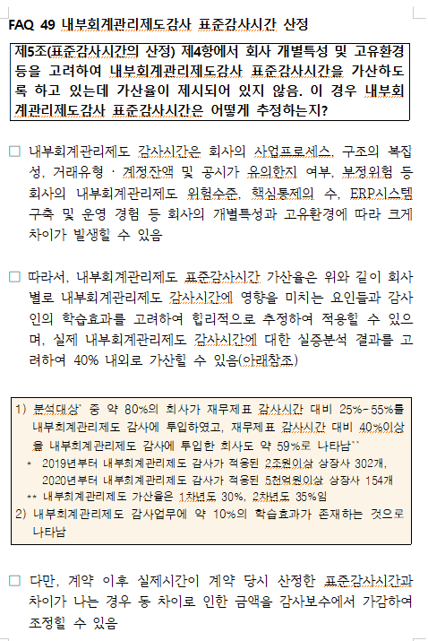
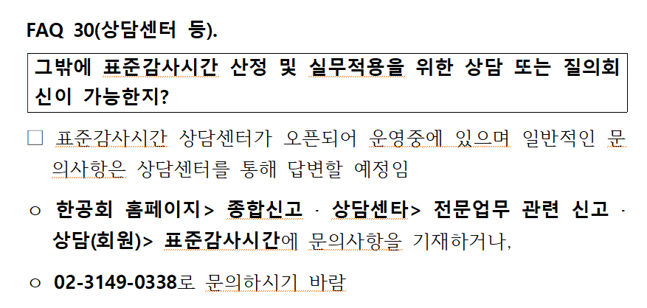
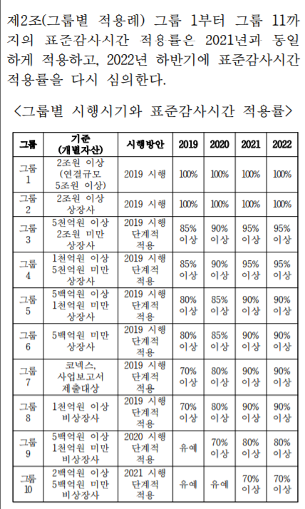
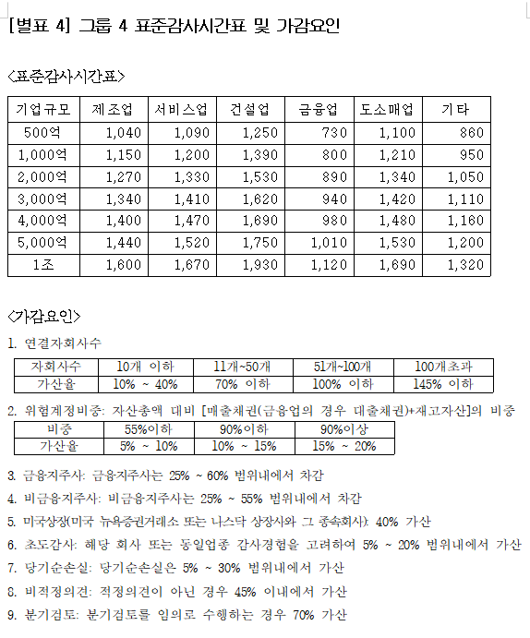
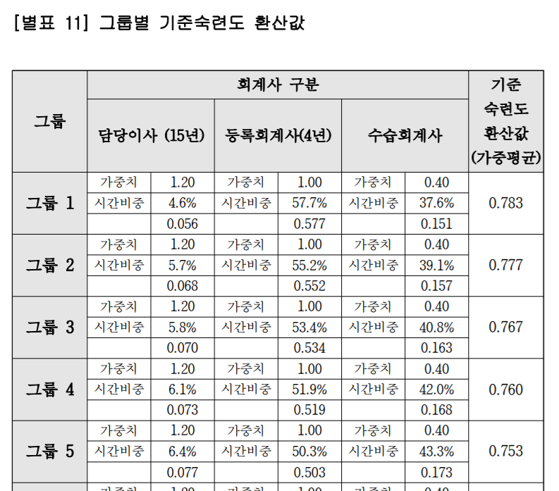
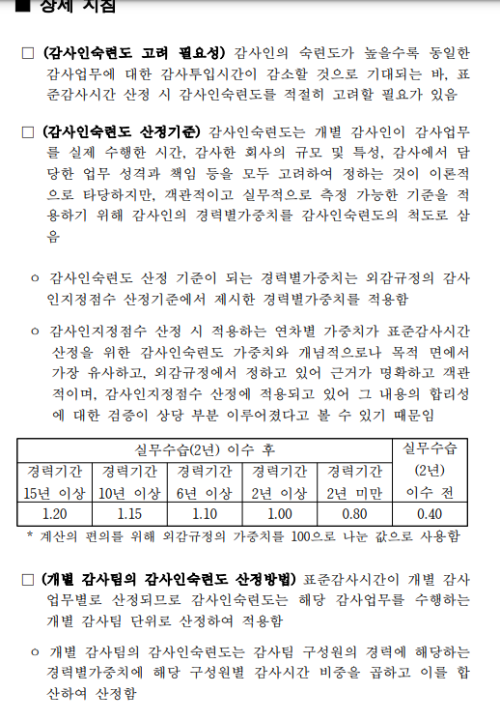
(STEP 1) 기본정보 입력하기 |  |  | (STEP2) 그룹판단 |  |  | (STEP 3) 가감요인에 따른 표준감사시간 산정 |  |  | (STEP 4) 숙련도조정계수 산정 |  | (참고) 숙련도조정계수
기본정보
사업연도 | 19기말
자산총액(개별) | 229,478,921,817
매출채권(연결) | 47,844,962,474
재고자산(연결) | 58,900,474,726
소계 | 106,745,437,200
자산총액(연결) | 233,746,570,701
매출액(연결) | 484,769,790,412
기업규모((자산+매출)/2) | 359,258,180,557
자회사수 | 2 | 가감요인
위험계정비중 | 46% | 가감요인
지주사 | X | 가감요인
초도감사 | X | 가감요인
당기순손실 | X | 가감요인
비적정의견 | X | 가감요인
임의분기검토 | X | 가감요인
전기감사투입시간 | 1,905 | 시간

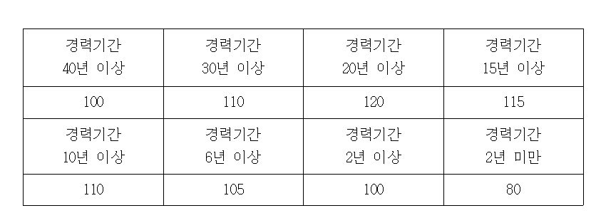
 |  |  | 자산총액(개별) | 2,294 | 억원 | 기업규모 | 3,592 | 억원
(STEP 5) 개별업무 표준감사시간 산정 |  |  | 그룹4 |  |  | 표준감사시간 산정(단계별 적용률 결정) |  |  |  |  | (개정) 외감규정
 |  |  |  |  |  | 기본표준시간 | 1,412 | 보간법
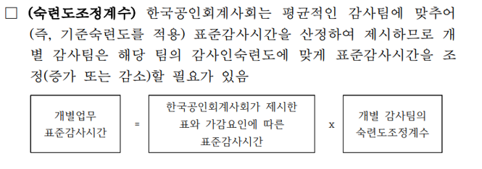
 |  |  |  |  |  | 가산 | 승수 | 가산율 | 그룹4기준숙련도환산값 | 0.760
 |  |  |  |  |  | 자회사 | 1.10 | 10% | 감사인숙련도 | 91%
 |  |  |  |  |  | 위험계정비중 | 1.07 | 7% | 숙련도조정계수 | 0.840
 |  |  |  |  |  | 지주사 | 1.00 | 0%
 |  |  |  |  |  | 초도감사 | 1.00 | 0%
 |  |  |  |  |  | 당기순손실 | 1.00 | 0% |  |  | 감사인숙련도(감사인 정보 요청)
 |  |  |  |  |  | 비적정의견 | 1.00 | 0% |  |  | 구분 | 경력 | 가중치 | 감사투입시간비중 | 감사인숙련도
단계별 적용률 | 100% | 95% |  |  |  | 분기검토 | 1.00 | 0% |  |  | 파트너 | 20년 | 1.2 | 5% | 0.06
표준감사시간 | 1,662 | 1,579 |  |  |  | 감사요인 반영 감사시간 | 1,662 |  |  |  | 등록회계사 | 13년 | 1.1 | 15% | 0.165
숙련도조정계수 | 0.760 | 0.760 | Big4의 경우 기준숙련도와 유사 가정 |  |  |  |  |  |  |  | 등록회계사 | 5년 | 1 | 30% | 0.3
감사인숙련도 적용 | 1,263 | 1,200 |  |  |  | 95% 적용시 | 1,579 |  |  |  | 등록회계사 | 3년 | 1 | 30% | 0.3
내부회계관리제도 감사 | 505 | 480 | 22년부터 감사수행, 감사인숙련도 적용 표준감사시간의 40% 적용 |  |  |  |  |  |  |  | 수습회계사 | 1년 | 0.4 | 20% | 0.08
개별업무표준감사시간 | 1,768 | 1,680 |  |  |  |  |  |  |  |  | 합계 |  |  | 100% | 91%

(참고) 내부회계관리제도 감사 표준시간

Sheet1
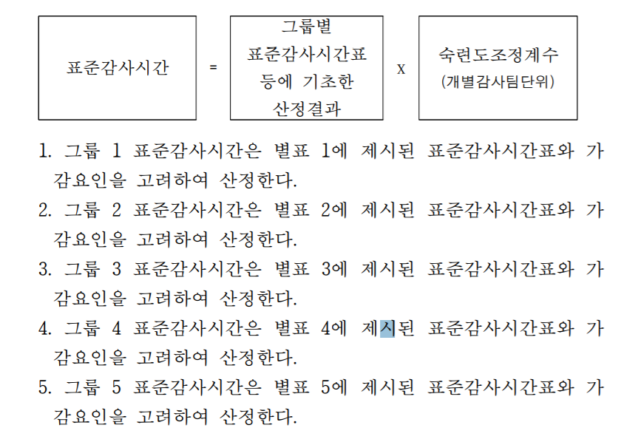
3분기 | 3개월 | 누적 | 4분기
매출액 | 85,007,232,343 | 205,388,465,809 | 290,395,698,152
순이익 | 8,697,726,429 | 17,619,467,927 | 26,317,194,356
자산총액 |  | 151,401,752,460 | 160,099,478,889

 | 그룹4

 | 전기 | 당기
표준감사시간표 |  |  | 적용률 동일

Sheet2
그룹4 |  |  |  | 자산총액 | 1600 | 억원
 |  |  |  | 자회사수 | 2
 | 19기말 | 3분기 | 17기말 |  |  |  |  |  |  |  | 증감
매출채권 | 47,868,078,482 | 27,644,220,392 | 12,803,664,207 |  |  |  | 구분 | 24년 | 전기 | 당기 | 증감 | 비고
재고자산 | 58,665,802,092
자산총계 | 229,478,921,817 | 151,401,752,460 | 98,473,754,710 |  |  |  | 표준감사시간표 |  | 1,323 | 1,405 | 83 | 규모증가 그룹5->그룹4로 상향
비중 | 46% | 18% | 13% |  |  |  | 적용률 |  |  | 95% | 95% | 그룹5-> 그룹4로 상향 적용률 증가
 |  |  |  |  |  |  | 표준감사시간 |  | 1,300 | 1,335 | 35
전기표준감사시간 |  | 1300 | 시간

표준시간
기업규모 |  | 제조업
1000억원 |  | 1150
2000억원 | 1,270 | 1270
3,000억원 | 1,340

구분 |  | 적용률100% | 적용률95% | 비고 | 전기
표준감사시간 | 1,350 | 1,222 | 1,222.00 |  | 1,150
가산율
연결 | 203 |  |  | 15%
자회사수 | 135 | 122 | 122 | 10% | 115
위험계정비중 | 68 | 61 | 61 | 5% | 58
핵심감사제 | 135 |  |  | 10%
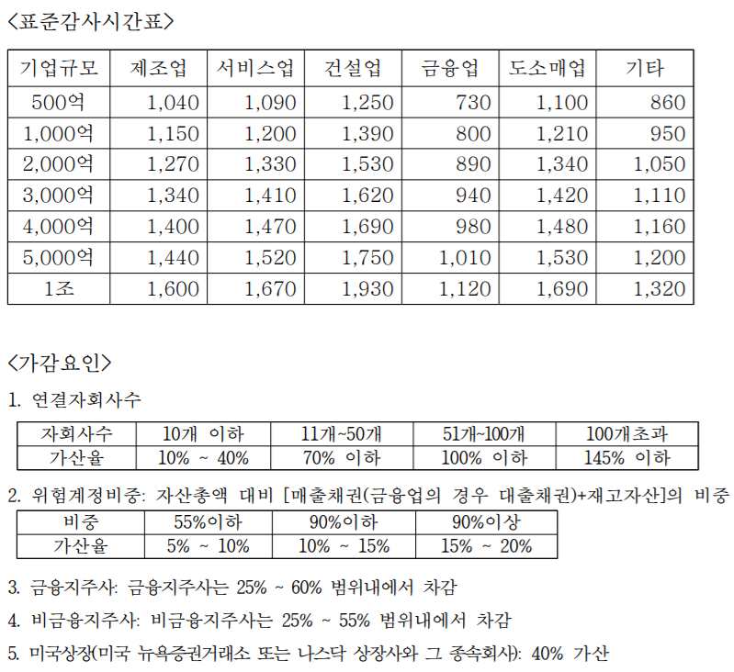
합계 | 1,890 | 1,405 | 1,405.30 |  | 1,323
 | 95% | 95% |  |  | 90%
적용률95% | 1,796 | 1,335 |  |  | 1,190.25

실제감사시간 | 1,905 | 시간

Sheet3
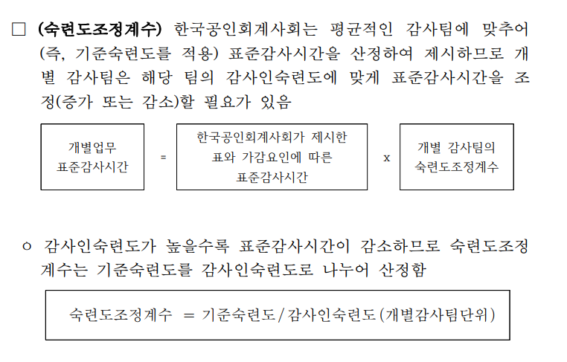
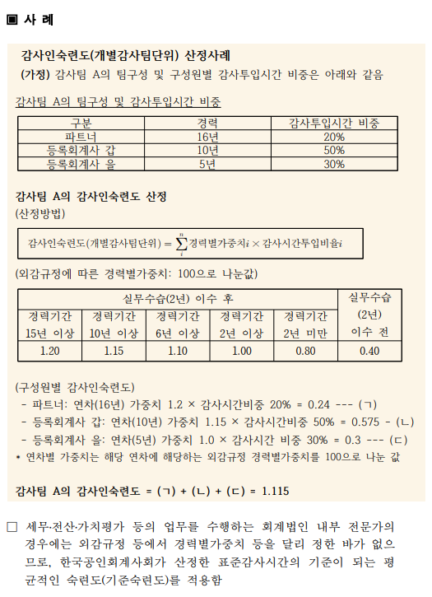
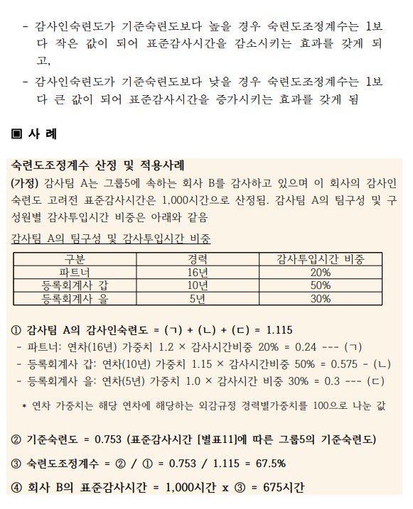
 | 숙련도 조정계수

 | 기준숙련도 | 0.76

팀구성
 | 파트너
 | 등록회계사
 | 등록회계사

